自己採点申請書(評価項目選択型)
入札参加者 ： クリーム色のセルに入力
 |  |  |  |  |  |  |  | Ｒ７年度版
 |  |  |  |  |  |  |  | 自己採点申請書

 | （入札参加者）の欄を記入してください。
 |  |  |  |  |  |  | 評価項目選択型
 |  |  |  |  |  |  |  | （兼落札候補者用提出書）

 | （あて先） |  |  |  |  |  |  | 令和 年 月 日
 | 春日部市長 あて |  |  |  |  |  |  | （電子入札での提出時には提出日の記入は必要ありません）

 |  |  |  |  |  | （入札参加者）
 |  |  |  |  |  | 所 在 地
 |  |  |  |  |  | 名称・商号
 |  |  |  |  |  | 代表者名
 |  |  |  |  |  | 連絡担当者
 |  |  |  |  |  | 電 話

 | 下記工事について、総合評価自己採点方式に伴う関係書類を提出します。 なお、内容については事実と相違ないことを誓約します。

 |  | 工事名： |  | ふじ通り藤棚修景（Ｒ８）工事

 |  | 工事場所： |  | 春日部市中央五丁目地内

 | 評価項目 |  |  |  |  |  |  | 該当 | 配点 | 自己 採点 | 提出様式 |  | 確認,修正後 の自己採点
 | 大項目 |  |  |  | 小項目
 | 必須評価項目 | ア | 企業の技術能力 |  | (ア) | 工事成績評定 |  |  | － |  | －
 |  |  |  |  | (イ) | 施工実績【都市計画道路の新設、改築又は改修】 |  | ○ | 1 |  | 様式ア(イ) | ←入力
 |  | イ | 企業の社会的貢献度 |  | (ア) | 災害防止活動等の協定 |  | ○ | 1 |  | 様式イ(ア) | ←入力
 |  |  |  |  | (イ) | 災害防止活動等の実績 |  | ○ | 1 |  | 様式イ(イ) | ←入力
 |  | ウ | 配置予定技術者の技術能力 |  | (ア) | 工事成績評定 |  | ○ | 2 |  | 様式ウ(ア) | ←入力
 |  |  |  |  | (イ) | 施工経験 |  |  | － |  | －
 |  | カ | 企業倫理や信頼性等 |  | (ア) | 入札契約に関する不当な強要行為等 |  | ○ | -1～-6 |  | 様式カ（ア）～（ウ） | ←入力
 |  |  |  |  | (イ) | 総合評価の不履行 |  | ○ | -1 |  | 様式カ（ア）～（ウ） | ←入力
 |  |  |  |  | (ウ) | カ（ア）からカ（イ）に該当しない入札参加停止措置 |  | ○ | -1 |  | 様式カ（ア）～（ウ） | ←入力
 |  | キ | 企業の技術能力 |  | (ア) | 新製品・新技術の活用 |  |  | － |  | －
 |  |  |  |  | (イ) | 優秀工事表彰 |  | ○ | 1.5 |  | 様式キ(イ) | ←入力
 |  |  |  |  | （ウ） | ＩＳＯ９００１の取得 |  |  | － |  | －
 |  |  |  |  | （エ） | 登録基幹技能者の配置 |  |  | － |  | －
 |  |  |  |  | （オ） | 労働災害防止対策 |  |  | － |  | －
 |  | ク | 配置予定技術者の技術能力 |  | (ア) | 技術者の専門技術力（ﾋｱﾘﾝｸﾞ） |  |  | － |  | －
 |  |  |  |  | (イ) | 当該工事の理解度・取組姿勢（ﾋｱﾘﾝｸﾞ） |  |  | － |  | －
 |  |  |  |  | (ウ) | 技術者の対応能力（ﾋｱﾘﾝｸﾞ） |  |  | － |  | －
 |  |  |  |  | (エ) | 保有する資格 |  | ○ | 1 |  | 様式ク(エ) | ←入力
 |  |  |  |  | (オ) | 優秀技術者表彰 |  | ○ | 1 |  | 様式ク(オ) | ←入力
 |  |  |  |  | (カ) | 継続教育（ＣＰＤ）への取組 |  |  | － |  | －
 |  | ケ | 企業の地域精通度 |  | (ア) | 地理的条件 |  |  | － |  | －
 |  | コ | 企業の社会的貢献度 |  | (ア) | 企業の社会的貢献の実績(施設管理への協力活動・研修) |  | ○ | 1.5 |  | 様式コ(ア) | ←入力
 |  |  |  |  | (イ) | 除雪契約実績 |  | ○ | 1 |  | 様式コ(イ) | ←入力
 |  |  |  |  | (ウ) | 障がい者雇用 |  | ○ | 1 |  | 様式コ(ウ) | ←入力
 |  |  |  |  | (エ) | ＣＯ２削減対策 |  | ○ | 1 |  | 様式コ(エ) | ←入力
 |  |  |  |  | (オ) | カーボンニュートラルの取組 |  |  | － |  | －
 |  |  |  |  | (カ) | パートナーシップ構築宣言の公表 |  |  | － |  | －
 |  |  |  |  | (キ) | ＳＤＧｓへの取組 |  |  | － |  | －
 |  | サ | 担い手確保・育成に関する取組 |  | (ア) | インターンシップ等の受入れ実績 |  |  | － |  | －
 |  |  |  |  | (イ) | 誰もが働きやすい企業 |  | ○ | 1 |  | 様式サ(イ) | ←入力
 |  |  |  |  | (ウ) | CCUS活用工事の実施 |  | ○ | 1 |  | 様式サ(ウ) | ←入力
 |  | シ | 生産性の向上 |  | (ア) | ＩＣＴ活用工事の実施 |  |  | － |  | －
 |  | ス | その他 |  | (ア) | 市内下請の選定 |  | ○ | 1 |  | 様式ス(ア) | ←入力
 |  |  |  |  | (イ) | 建設資材県産品の選定 |  | ○ | 1 |  | 様式ス(イ) | ←入力
 | 合 計 |  |  |  |  |  |  |  | 17 | 0 |  |  | 0

 | 提出前に必ず確認してください。

 | ※ | 「該当」の欄は、今回の工事に該当する評価項目を入札説明書で確認してください。 |  |  |  |  |  |  |  |  | 受付記号
 | ※ | 「自己採点」の欄は、ガイドライン及び入札説明書の評価基準・配点に基づく自社の想定する点を必ず記入してください。（実績がない場合は０点を入力してください。）ただし、「該当」欄に「○」がない場合は入力不要です。

 | ※ | 入札時には本紙を入札金額見積内訳書とともに電子入札システムにより提出してください。
 | ※ | 落札候補者となった場合は、本紙に提出日を記入し、関係する技術資料を添付して提出してください。
 | ※ | 該当する評価項目の提出資料を、必ず入札説明書で確認してください。
 | ※ | エクセルの「計算方法の設定」が「自動」になっていない場合は「自動」に設定してください。

１／○○

低入調査事前申出書
（あて先）
 | 春日部市長 あて

 |  | 住所
 |  | 商号又は名称
 |  | 代表者氏名

低入札価格調査に係る事前申出書

「ふじ通り藤棚修景（Ｒ８）工事」について、春日部市建設工事低入札価格取扱要綱第２条第１項第5号の低価格入札者となった場合、第11条に規定する調査については下記のとおり申し出ます。

リストから選択できます
記

 | Ａ 調査を辞退します。
 | この結果、失格となることについては、異存ありません。

 | Ｂ 調査に協力します。

 | 備考
 | ・Ａ，Ｂのどちらかに〇をつけてください
 | ・Ａを選択したことにより、不利益な取扱いを受けることはありません。
 | ・Ｂを選択した場合でも、入札執行後に低入札価格調査確認資料等の提出に代わる申出書を提出することができます。
 | ・記載がない場合は、第11条の調査を実施します。

提出方法
「自己採点申請書」の提出方法について

画面イメージ
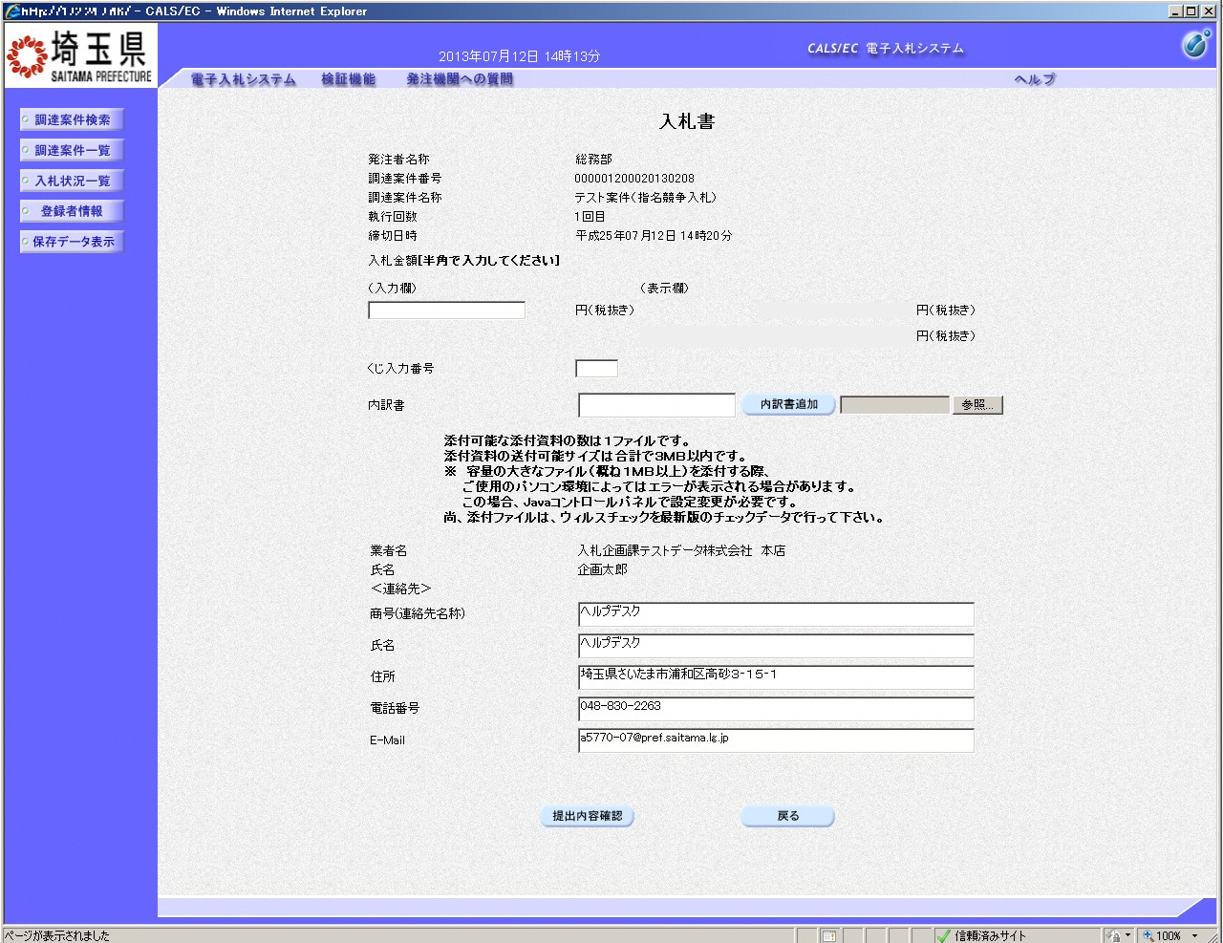
①
②
③
④
⑤
見積内訳書を添付する際に、
同一ファイル内に下図のように
「自己採点申請書」【「低入札価格調査に係る事前申出書」を別シートとして
作成してください。

操作説明
①入札金額、②くじ入力番号※を入力後、③参照ボタンをクリックし内訳書を選択し、開くをクリックします。④内訳書追加ボタンをクリックすることにより、”内訳書”を付加して⑤提出内容確認ボタンをクリックします。

 | ※埼玉県電子入札共同システム 電子入札システム 一般競争入札（ダイレクト型）操作マニュアル より

ファイルイメージ

